Tableau 2 Besoins
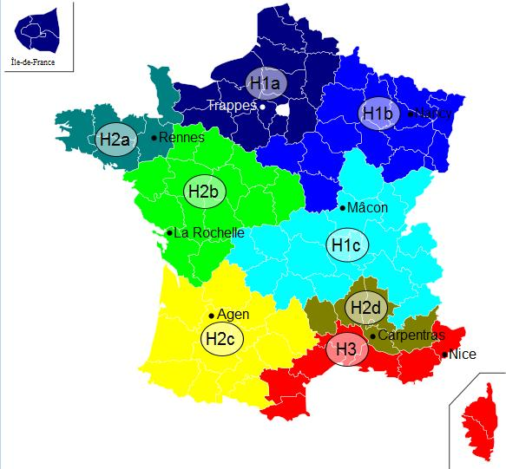
Besoins |  |  |  |  |  |  |  |  |  |  |  |  |  |  | Sélecectionner le département du projet | 52 ― Haute-Marne
 |  |  |  |  |  |  |  |  |  |  |  |  |  |  | → Zone climatique (automatique) | H1b
Tableau 2.1 : Installation géothermique ou aérothermique dédiée |  |  |  |  |  |  |  |  |  |  |  |  |  |  | Sélectionner l'altitude du projet (m) | <400
Besoins en chaud
 | Typologie bâtiments (ou process) | Surface chauffée (m²) | Besoins en chaud avant démarche d'économie d'énergie (MWh/an) | Besoins en chaud après démarche d'économie d'énergie (MWh/an) pris en compte pour le dimensionnement | dont Besoins chauffage | dont Besoins ECS | Besoins en chaud / m² | Classe énerg. (A, B, C, …) | Estimation des besoins 2030 : quantifier les besoins en incluant l'impact du décret éco-énergie tertiaire sur les bâtiments concernés MWh | Estimation des besoins 2040 : quantifier les besoins en incluant l'impact du décret éco-énergie tertiaire sur les bâtiments concernés MWh | Besoin plafond d'efficacité énergétique chauffage bâtiment hors ECS (MWh/an) | Commentaire (automatique)
 | Industries - Process |  |  |  |  |  | 0 |  |  |  | 0.00
 |  |  |  |  |  |  | 0 |  |  |  | 0.00
 | TOTAUX

Tableau 2.2 : Installation géothermique ou aérothermique dédiée
Besoins en froid
 | Typologie bâtiments (ou process) | Surface rafraîchie (m²) | Besoins en froid avant démarche d'économie d'énergie (MWh/an) | Besoins en froid après démarche d'économie d'énergie (MWh/an) pris en compte pour le dimensionnement | dont Besoins climatisation | dont Besoins rafraîchissement | Besoins en froid / m²
 |  |  |  |  |  |  | 0
 |  |  |  |  |  |  | 0
 | TOTAUX

Tableau 2.3 : Réseau de chaleur

A compléter uniquement si création Réseau de Chaleur
N° Sous station | Maître d'ouvrage | Bâtiment | Neuf/ existant | Date de raccordement prévue | Type de bâtiment | Eq. Logement | Surface chauffée (m²) | Besoins avant réhabilitation / démarches énergétique MWh | Besoins après réhabilitation / démarches énergétique MWh pris en compte pour le dimensionnement | dont Besoins chauffage | dont Besoins ECS | P Souscrite kW | Besoins / m² | Classe énerg. (A, B, C, …) | Estimation des besoins 2030 : quantifier les besoins en incluant l'impact du décret éco-énergie tertiaire sur les bâtiments concernés MWh | Estimation des besoins 2040 : quantifier les besoins en incluant l'impact du décret éco-énergie tertiaire sur les bâtiments concernés MWh | Besoin plafond d'efficacité énergétique chauffage bâtiment hors ECS (MWh/an) | Commentaire (automatique)
1.1 | O. HLM xxx | Les xxx | Existant | 2,012 |  |  |  |  |  |  |  |  | 0 |  |  |  | #N/A | #N/A
1.2 |  |  |  |  |  |  |  |  |  |  |  |  | 0 |  |  |  | #N/A | #N/A
2.1 | Ville de Y | CHU X | Existant | 2,014 |  |  |  |  |  |  |  |  | 0 |  |  |  | #N/A | #N/A
 | CG | Collège | Neuf | 2,014 |  |  |  |  |  |  |  |  | 0 |  |  |  | #N/A | #N/A
 |  |  |  |  |  |  |  |  |  |  |  |  | 0 |  |  |  | #N/A | #N/A
TOTAUX

A compléter uniquement si extension Réseau de Chaleur
Abonnés actuels ou extension | N° Sous station | Maître d'ouvrage | Bâtiment | Neuf/ existant | Date de raccordement prévue | Type de bâtiment | Eq. Logement | Surface chauffée (m²) | Besoins avant réhabilitation / démarches énergétique MWh | Besoins après réhabilitation / démarches énergétique MWh pris en compte pour le dimensionnement | dont Besoins chauffage | dont Besoins ECS | P Souscrite kW | Besoins / m² | Classe énerg. (A, B, C, …) | Estimation des besoins 2030 : quantifier les besoins en incluant l'impact du décret éco-énergie tertiaire sur les bâtiments concernés MWh | Estimation des besoins 2040 : quantifier les besoins en incluant l'impact du décret éco-énergie tertiaire sur les bâtiments concernés MWh | Besoin plafond d'efficacité énergétique chauffage bâtiment hors ECS (MWh/an) | Commentaire (automatique)
Abonné actuel | 1.1 | O. HLM xxx | Les xxx | Existant | 2,023 |  |  |  |  |  |  |  |  | 0 |  |  |  | #N/A | #N/A
Abonné actuel | 1.2 |  |  |  |  |  |  |  |  |  |  |  |  | 0 |  |  |  | #N/A | #N/A
Total abonnés actuels |  |  |  |  |  |  | 0 | 0 | 0 | 0 | 0 | 0 | 0 | 0 |  | 0 | 0 | #N/A | #N/A
Extension phase 1 | 2.1 | Ville de Y | CHU X | Existant | 2,024 |  |  |  |  |  |  |  |  | 0 |  |  |  | #N/A | #N/A
Extension phase 2 |  | CG | Collège | Neuf | 2,024 |  |  |  |  |  |  |  |  | 0 |  |  |  | #N/A | #N/A
Extension phase 3 |  |  |  |  |  |  |  |  |  |  |  |  |  | 0 |  |  |  | #N/A | #N/A
Total extensions |  |  |  |  |  |  | 0 | 0 | 0 | 0 | 0 | 0 | 0 | 0 |  | 0 | 0 | #N/A | #N/A
TOTAUX |  |  |  |  |  |  | 0 | 0 | 0 | 0 | 0 | 0 | 0 | 0

Tableau 6 Impact subvention
Tableau 6 : Impact de l'aide sur le prix de vente de la chaleur
 | 6.1. Impact aide sur prix vente

 | Ces tarifs doivent tenir compte des recommandations de l'ADEME concernant le prix de référence du gaz (en particulier le prix "fourniture gaz") : voir ci-contre pour 2026

 | Taux d'aide | Montant de l'aide (€) | Prix de vente moyen de la chaleur € HT / MWh | Prix de vente moyen de la chaleur € TTC / MWh | R1 moyen € TTC/MWh | R2 moyen € TTC/MWh | R2 moyen € TTC/kW | R21 | R22 | R23 | R24
 |  |  |  |  |  |  |  | € TTC/kW | € TTC/kW | € TTC/kW | € TTC/kW
 | 0% | - €
 | 5%
 | 10%
 | 15%
 | 20%
 | 25%
 | 30%
 | 35%
 | 40%
 | 45%
 | 50%
 | 55%
 | 60%
 | 65%
 | 70%
 | 80%
 | 90%
 | 100%
 | à déterminer par le porteur de projet en fonction de l'aide forfaitaire apportée | aide forfaitaire à déterminer par le porteur de projet
 | Cas des extensions
 | Prix de vente avant opération sur le réseau existant

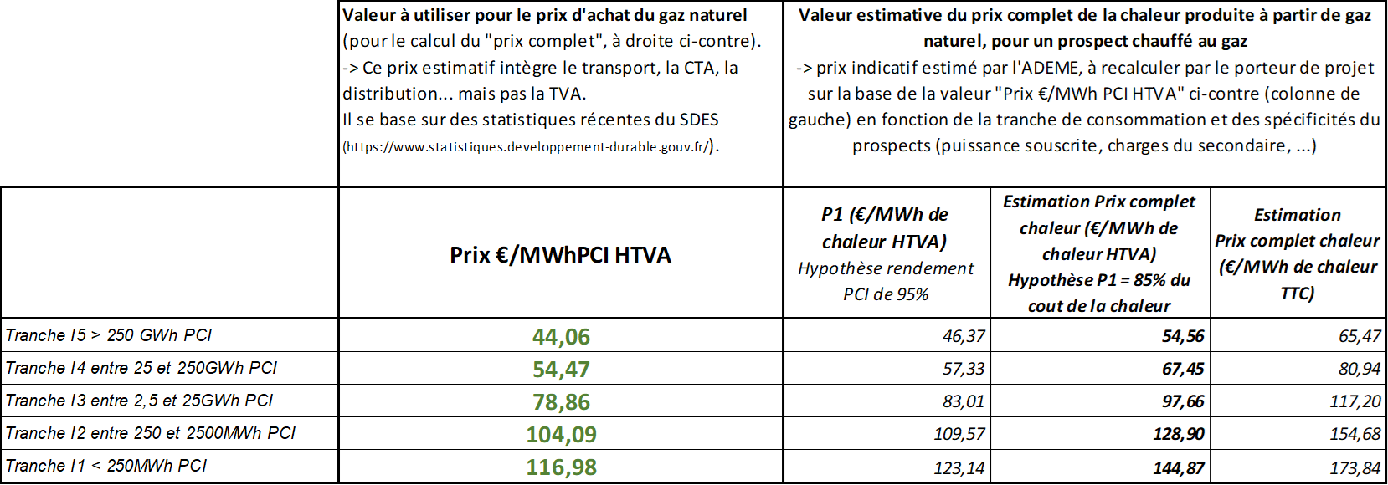
 | 6.2. Impact aide sur prix vente pour différents abonnés
 | Faire apparaître les formules de calcul dans le tableau ci-dessous
 | Nom du prospect
 | Type de prospect |  | Bailleur (office) | Bailleur (ESH) | Copropriété | Copropriété | Bâtiment public (école, mairie, …) | Tertiaire
 | kW souscrit
 | MWh/an
 | Prix vente de la chaleur en €TTC/MWh | Situation actuelle (équivalent P1 + P’1 + P2 + P3)
 |  | Prix vente après opération sans subvention
 |  | Prix vente après opération avec subvention (il faut que dans cette ligne le prix de la chaleur varie en fonction du montant de subvention)

